Cordes-REF1
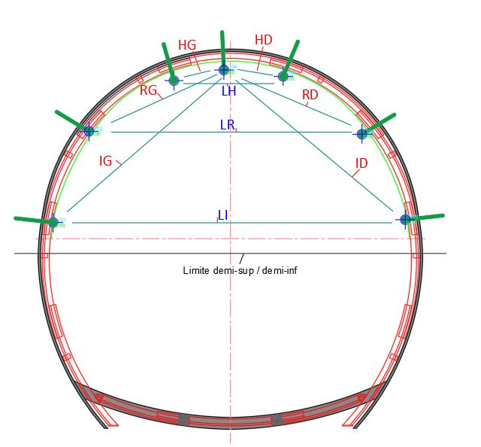
 |  |  |  |  | Laboratoire ANDRA - Bure
 |  |  |  |  | Chantier 4

GALERIE GCR- Auscultation parement

 |  | Ecarts ( en mm ) |  |  |  | Vitesse de convergence ( en mm/j )
Temps (j) | Date | CHP1 (A) - CTRL (D) | CHP2 (B) - CTRL (D) | CL (C ) - CTRL (D) |  | CHP1 (A) - CTR (D) | CHP2 (B) - CTR (D) | CL (C ) - CTR (D)

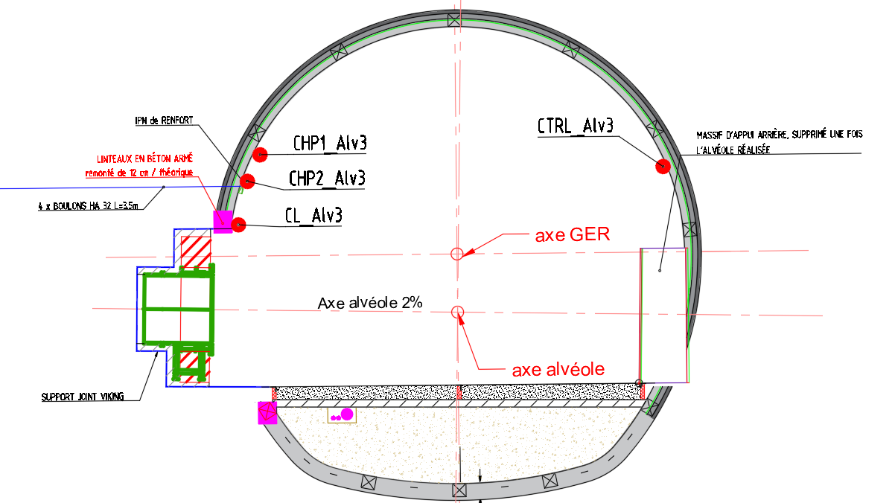

 |  |  |  |  |  |  |  |  | 1 | 823147.6493 | 1091710.0854 | -121.5705
 |  |  |  |  |  |  |  |  | 2 | 823147.5917 | 1091710.2521 | -121.9085
 |  |  |  |  |  |  |  |  | 3 | 823149.9897 | 1091705.0827 | -121.7827
 |  |  |  |  |  |  |  |  | 4 | 823147.566 | 1091710.4109 | -122.3547

Graphiques
 |  | critere derniere mesure
Laboratoire ANDRA - Bure | Laboratoire ANDRA - Bure
Chantier 4 | Chantier 4 | derniere mesure réelle

 |  | derniere mesure graphique

Mesure des cordes None
 | CHP1 (A) - CTRL (D) | CL (C ) - CTRL (D) | CHP2 (B) - CTRL (D)
2024-08-28 | ± 0.0 | ± 0.0 | ± 0.0
2024-09-05 | ± 0.0 |  | ± 0.0
2024-09-09 | ± 0.0 |  | ± 0.0
2024-09-13 | ± 0.0 |  | ± 0.0
2024-09-17 | ± 0.0 | ± 0.0 | ± 0.0
2024-09-18 | ± 0.0 | ± 0.0 | ± 0.0
2024-09-19
2024-09-22 | ± 0.0 | ± 0.0 | ± 0.0
2024-09-23 | ± 0.0 | ± 0.0 | ± 0.0
2024-09-24 | ± 0.0 | ± 0.0 | ± 0.0
2024-09-25 | ± 0.0 | ± 0.0 | ± 0.0
2024-09-27 | ± 0.0 | ± 0.0 | ± 0.0
2024-09-30 | ± 0.0 | ± 0.0 | ± 0.0
2024-10-02 | ± 0.0 | ± 0.0 | ± 0.0
2024-10-04 | ± 0.0 | ± 0.0 | ± 0.0
2024-10-07 | ± 0.0 | ± 0.0 | ± 0.0
2024-10-14 | ± 0.0 | ± 0.0 | ± 0.0
2024-10-21 | ± 0.0 | ± 0.0 | ± 0.0
2024-10-28 | ± 0.0 | ± 0.0 | ± 0.0
2024-11-05 | ± 0.0 | ± 0.0 | ± 0.0
2024-11-13 | ± 0.0 | ± 0.0 | ± 0.0
2024-11-26 | ± 0.0 | ± 0.0 | ± 0.0
2024-12-18 | ± 0.0 | ± 0.0 | ± 0.0
2025-01-06 | ± 0.0 | ± 0.0 | ± 0.0
2025-01-09 | ± 0.0 | ± 0.0 | ± 0.0
2025-01-13 | ± 0.0 | ± 0.0 | ± 0.0
2025-01-17 | ± 0.0 | ± 0.0 | ± 0.0
2025-01-24 | ± 0.0 | ± 0.0 | ± 0.0
2025-01-29 | ± 0.0 | ± 0.0 | ± 0.0
2025-02-07 | ± 0.0 | ± 0.0 | ± 0.0
2025-02-13 | ± 0.0 | ± 0.0 | ± 0.0
2025-02-20 | ± 0.0 | ± 0.0 | ± 0.0
2025-02-27 | ± 0.0 | ± 0.0 | ± 0.0
2025-03-06 | ± 0.0 | ± 0.0 | ± 0.0
2025-03-13 | ± 0.0 | ± 0.0 | ± 0.0
2025-03-17 | ± 0.0 | ± 0.0 | ± 0.0
2025-03-26 | ± 0.0 | ± 0.0 | ± 0.0
2025-04-08 | ± 0.0 | ± 0.0 | ± 0.0
2025-04-22 | ± 0.0 | ± 0.0 | ± 0.0
2025-05-05 | ± 0.0 | ± 0.0 | ± 0.0
2025-05-21 | ± 0.0 | ± 0.0 | ± 0.0
Déplacement en Z None
 | DZ CHP1 | DZ CHP2 | DZ CL | DZ CTR
2024-08-28 | ± 0.0 | ± 0.0 |  | ± 0.0
2024-09-05 | ± 0.0 | ± 0.0 |  | ± 0.0
2024-09-09 | ± 0.0 |  |  | ± 0.0
2024-09-13 | ± 0.0 | ± 0.0 | ± 0.0 | ± 0.0
2024-09-17 | ± 0.0 | ± 0.0 | ± 0.0 | ± 0.0
2024-09-18 | ± 0.0 | ± 0.0 | ± 0.0 | ± 0.0
2024-09-19 | ± 0.0 |  | ± 0.0
2024-09-22 | ± 0.0 | ± 0.0 | ± 0.0 | ± 0.0
2024-09-23 | ± 0.0 | ± 0.0 | ± 0.0 | ± 0.0
2024-09-24 | ± 0.0 | ± 0.0 | ± 0.0 | ± 0.0
2024-09-25 | ± 0.0 | ± 0.0 | ± 0.0 | ± 0.0
2024-09-27 | ± 0.0 | ± 0.0 | ± 0.0 | ± 0.0
2024-09-30 | ± 0.0 | ± 0.0 | ± 0.0 | ± 0.0
2024-10-02 | ± 0.0 | ± 0.0 | ± 0.0 | ± 0.0
2024-10-04 | ± 0.0 | ± 0.0 | ± 0.0 | ± 0.0
2024-10-07 | ± 0.0 | ± 0.0 | ± 0.0 | ± 0.0
2024-10-14 | ± 0.0 | ± 0.0 | ± 0.0 | ± 0.0
2024-10-21 | ± 0.0 | ± 0.0 | ± 0.0 | ± 0.0
2024-10-28 | ± 0.0 | ± 0.0 | ± 0.0 | ± 0.0
2024-11-05 | ± 0.0 | ± 0.0 | ± 0.0 | ± 0.0
2024-11-13 | ± 0.0 | ± 0.0 | ± 0.0 | ± 0.0
2024-11-26 | ± 0.0 | ± 0.0 | ± 0.0 | ± 0.0
2024-12-18 | ± 0.0 | ± 0.0 | ± 0.0 | ± 0.0
2025-01-06 | ± 0.0 | ± 0.0 | ± 0.0 | ± 0.0
2025-01-09 | ± 0.0 | ± 0.0 | ± 0.0 | ± 0.0
2025-01-13 | ± 0.0 | ± 0.0 | ± 0.0 | ± 0.0
2025-01-17 | ± 0.0 | ± 0.0 | ± 0.0 | ± 0.0
2025-01-24 | ± 0.0 | ± 0.0 | ± 0.0 | ± 0.0
2025-01-29 | ± 0.0 | ± 0.0 | ± 0.0 | ± 0.0
2025-02-07 | ± 0.0 | ± 0.0 | ± 0.0 | ± 0.0
2025-02-13 | ± 0.0 | ± 0.0 | ± 0.0 | ± 0.0
2025-02-20 | ± 0.0 | ± 0.0 | ± 0.0 | ± 0.0
2025-02-27 | ± 0.0 | ± 0.0 | ± 0.0 | ± 0.0
2025-03-06 | ± 0.0 | ± 0.0 | ± 0.0 | ± 0.0
2025-03-13 | ± 0.0 | ± 0.0 | ± 0.0 | ± 0.0
2025-03-17 | ± 0.0 | ± 0.0 | ± 0.0 | ± 0.0
2025-03-26 | ± 0.0 | ± 0.0 | ± 0.0 | ± 0.0
2025-04-08 | ± 0.0 | ± 0.0 | ± 0.0 | ± 0.0
2025-04-22 | ± 0.0 | ± 0.0 | ± 0.0 | ± 0.0
2025-05-05 | ± 0.0 | ± 0.0 | ± 0.0 | ± 0.0
2025-05-21 | ± 0.0 | ± 0.0 | ± 0.0 | ± 0.0
 |  | date premiere mesure

Laboratoire ANDRA - Bure | Laboratoire ANDRA - Bure
Chantier 4 | Chantier 4

Déplacement latéral GER = PM sur axe alvéole None
 | DPM CHP1 | DPM CHP2 | DPM CL | DPM CTR
2024-08-28 | ± 0.0 | ± 0.0 |  | ± 0.0
2024-09-05 | ± 0.0 | ± 0.0 |  | ± 0.0
2024-09-09 | ± 0.0 |  |  | ± 0.0
2024-09-13 | ± 0.0 | ± 0.0 | ± 0.0 | ± 0.0
2024-09-17 | ± 0.0 | ± 0.0 | ± 0.0 | ± 0.0
2024-09-18 | ± 0.0 | ± 0.0 | ± 0.0 | ± 0.0
2024-09-19 | ± 0.0 |  | ± 0.0
2024-09-22 | ± 0.0 | ± 0.0 | ± 0.0 | ± 0.0
2024-09-23 | ± 0.0 | ± 0.0 | ± 0.0 | ± 0.0
2024-09-24 | ± 0.0 | ± 0.0 | ± 0.0 | ± 0.0
2024-09-25 | ± 0.0 | ± 0.0 | ± 0.0 | ± 0.0
2024-09-27 | ± 0.0 | ± 0.0 | ± 0.0 | ± 0.0
2024-09-30 | ± 0.0 | ± 0.0 | ± 0.0 | ± 0.0
2024-10-02 | ± 0.0 | ± 0.0 | ± 0.0 | ± 0.0
2024-10-04 | ± 0.0 | ± 0.0 | ± 0.0 | ± 0.0
2024-10-07 | ± 0.0 | ± 0.0 | ± 0.0 | ± 0.0
2024-10-14 | ± 0.0 | ± 0.0 | ± 0.0 | ± 0.0
2024-10-21 | ± 0.0 | ± 0.0 | ± 0.0 | ± 0.0
2024-10-28 | ± 0.0 | ± 0.0 | ± 0.0 | ± 0.0
2024-11-05 | ± 0.0 | ± 0.0 | ± 0.0 | ± 0.0
2024-11-13 | ± 0.0 | ± 0.0 | ± 0.0 | ± 0.0
2024-11-26 | ± 0.0 | ± 0.0 | ± 0.0 | ± 0.0
2024-12-18 | ± 0.0 | ± 0.0 | ± 0.0 | ± 0.0
2025-01-06 | ± 0.0 | ± 0.0 | ± 0.0 | ± 0.0
2025-01-09 | ± 0.0 | ± 0.0 | ± 0.0 | ± 0.0
2025-01-13 | ± 0.0 | ± 0.0 | ± 0.0 | ± 0.0
2025-01-17 | ± 0.0 | ± 0.0 | ± 0.0 | ± 0.0
2025-01-24 | ± 0.0 | ± 0.0 | ± 0.0 | ± 0.0
2025-01-29 | ± 0.0 | ± 0.0 | ± 0.0 | ± 0.0
2025-02-07 | ± 0.0 | ± 0.0 | ± 0.0 | ± 0.0
2025-02-13 | ± 0.0 | ± 0.0 | ± 0.0 | ± 0.0
2025-02-20 | ± 0.0 | ± 0.0 | ± 0.0 | ± 0.0
2025-02-27 | ± 0.0 | ± 0.0 | ± 0.0 | ± 0.0
2025-03-06 | ± 0.0 | ± 0.0 | ± 0.0 | ± 0.0
2025-03-13 | ± 0.0 | ± 0.0 | ± 0.0 | ± 0.0
2025-03-17 | ± 0.0 | ± 0.0 | ± 0.0 | ± 0.0
2025-03-26 | ± 0.0 | ± 0.0 | ± 0.0 | ± 0.0
2025-04-08 | ± 0.0 | ± 0.0 | ± 0.0 | ± 0.0
2025-04-22 | ± 0.0 | ± 0.0 | ± 0.0 | ± 0.0
2025-05-05 | ± 0.0 | ± 0.0 | ± 0.0 | ± 0.0
2025-05-21 | ± 0.0 | ± 0.0 | ± 0.0 | ± 0.0
Déplacement PM GER = déport sur axe alvéole None
 | DH CHP1 | DH CHP2 | DH CL | DH CTR
2024-08-28 | ± 0.0 | ± 0.0 |  | ± 0.0
2024-09-05 | ± 0.0 | ± 0.0 |  | ± 0.0
2024-09-09 | ± 0.0 |  |  | ± 0.0
2024-09-13 | ± 0.0 | ± 0.0 | ± 0.0 | ± 0.0
2024-09-17 | ± 0.0 | ± 0.0 | ± 0.0 | ± 0.0
2024-09-18 | ± 0.0 | ± 0.0 | ± 0.0 | ± 0.0
2024-09-19 | ± 0.0 |  | ± 0.0
2024-09-22 | ± 0.0 | ± 0.0 | ± 0.0 | ± 0.0
2024-09-23 | ± 0.0 | ± 0.0 | ± 0.0 | ± 0.0
2024-09-24 | ± 0.0 | ± 0.0 | ± 0.0 | ± 0.0
2024-09-25 | ± 0.0 | ± 0.0 | ± 0.0 | ± 0.0
2024-09-27 | ± 0.0 | ± 0.0 | ± 0.0 | ± 0.0
2024-09-30 | ± 0.0 | ± 0.0 | ± 0.0 | ± 0.0
2024-10-02 | ± 0.0 | ± 0.0 | ± 0.0 | ± 0.0
2024-10-04 | ± 0.0 | ± 0.0 | ± 0.0 | ± 0.0
2024-10-07 | ± 0.0 | ± 0.0 | ± 0.0 | ± 0.0
2024-10-14 | ± 0.0 | ± 0.0 | ± 0.0 | ± 0.0
2024-10-21 | ± 0.0 | ± 0.0 | ± 0.0 | ± 0.0
2024-10-28 | ± 0.0 | ± 0.0 | ± 0.0 | ± 0.0
2024-11-05 | ± 0.0 | ± 0.0 | ± 0.0 | ± 0.0
2024-11-13 | ± 0.0 | ± 0.0 | ± 0.0 | ± 0.0
2024-11-26 | ± 0.0 | ± 0.0 | ± 0.0 | ± 0.0
2024-12-18 | ± 0.0 | ± 0.0 | ± 0.0 | ± 0.0
2025-01-06 | ± 0.0 | ± 0.0 | ± 0.0 | ± 0.0
2025-01-09 | ± 0.0 | ± 0.0 | ± 0.0 | ± 0.0
2025-01-13 | ± 0.0 | ± 0.0 | ± 0.0 | ± 0.0
2025-01-17 | ± 0.0 | ± 0.0 | ± 0.0 | ± 0.0
2025-01-24 | ± 0.0 | ± 0.0 | ± 0.0 | ± 0.0
2025-01-29 | ± 0.0 | ± 0.0 | ± 0.0 | ± 0.0
2025-02-07 | ± 0.0 | ± 0.0 | ± 0.0 | ± 0.0
2025-02-13 | ± 0.0 | ± 0.0 | ± 0.0 | ± 0.0
2025-02-20 | ± 0.0 | ± 0.0 | ± 0.0 | ± 0.0
2025-02-27 | ± 0.0 | ± 0.0 | ± 0.0 | ± 0.0
2025-03-06 | ± 0.0 | ± 0.0 | ± 0.0 | ± 0.0
2025-03-13 | ± 0.0 | ± 0.0 | ± 0.0 | ± 0.0
2025-03-17 | ± 0.0 | ± 0.0 | ± 0.0 | ± 0.0
2025-03-26 | ± 0.0 | ± 0.0 | ± 0.0 | ± 0.0
2025-04-08 | ± 0.0 | ± 0.0 | ± 0.0 | ± 0.0
2025-04-22 | ± 0.0 | ± 0.0 | ± 0.0 | ± 0.0
2025-05-05 | ± 0.0 | ± 0.0 | ± 0.0 | ± 0.0
2025-05-21 | ± 0.0 | ± 0.0 | ± 0.0 | ± 0.0

